Noch mehr Excel
Video-Kurs: Finanzcontrolling mit Excel
Lernen Sie in 2 Stunden, wie Sie professionelle Excel-Vorlagen für das Rechnungswesen erstellen - inkl. der Excel-Tools

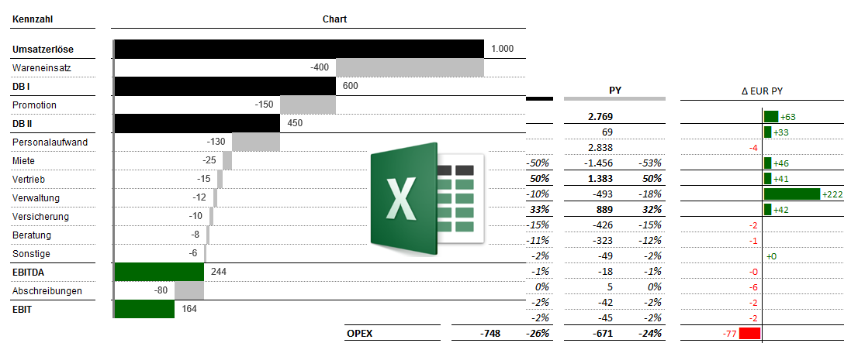

>>HIER KLICKEN<<

